概要図
１．処理概要

１
 | 初期表示
 |  | [1] | アニメ情報 新規登録情報入力領域
 |  |  | 領域説明： | アニメタイトル基本マスタ新規登録に必要な情報を入力する。
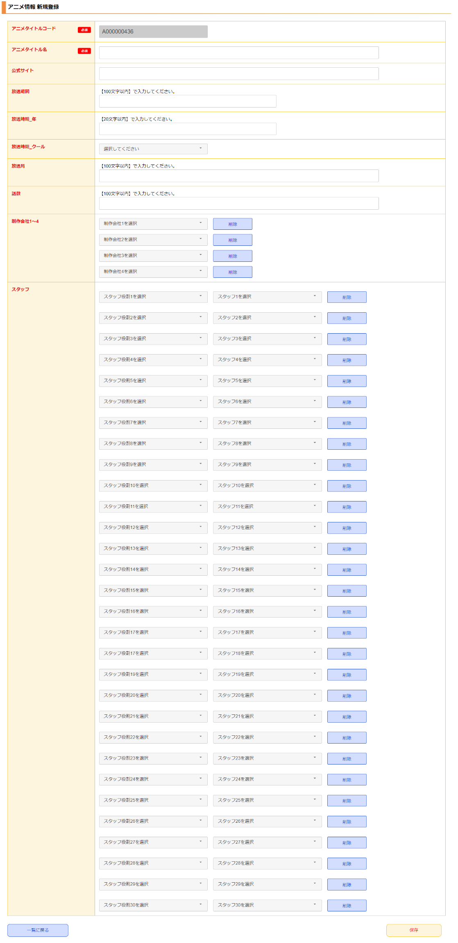
 |  |  | 要素名 |  | 説明
 |  |  | アニメタイトルコード |  | 「アニメタイトル基本マスタ.アニメタイトルコード」+1を自動発行する。
 |  |  | アニメタイトル名 |  | アニメタイトル名を100文字以内で入力する。
 |  |  | 公式サイト |  | 公式サイトのURLを入力する。
 |  |  | 放送期間 |  | 放送期間を入力する。
 |  |  | 放送時期_年 |  | 放送年を入力する。
 |  |  | 放送時期_クール |  | 放送時期を春/夏/秋/冬で入力する。
 |  |  | 放送局 |  | 放送局を入力する。
 |  |  | 話数 |  | 話数を入力する。
 |  |  | 制作会社1~4 |  | モーダル領域で選択した制作会社名を表示する。
 |  |  | スタッフ1~30 |  | モーダル領域で選択したスタッフ1~30の役割と名前を表示する。

 |  | [2] | ボタン表示領域
 |  |  | 領域説明： | アニメ情報一覧画面への遷移、アニメタイトル基本マスタへの登録を行う。

 |  |  | 要素名 |  | 説明
 |  |  | 一覧に戻るボタン |  | アニメ情報 一覧画面に遷移する。
 |  |  | 保存ボタン |  | 入力された情報をアニメタイトル基本マスタに登録し、アニメ情報 一覧画面に遷移する。
 |  |  | 保存してもう1つ追加ボタン |  | 入力された情報をアニメタイトル基本マスタに登録し、アニメ情報 新規登録画面に遷移する。

2

3
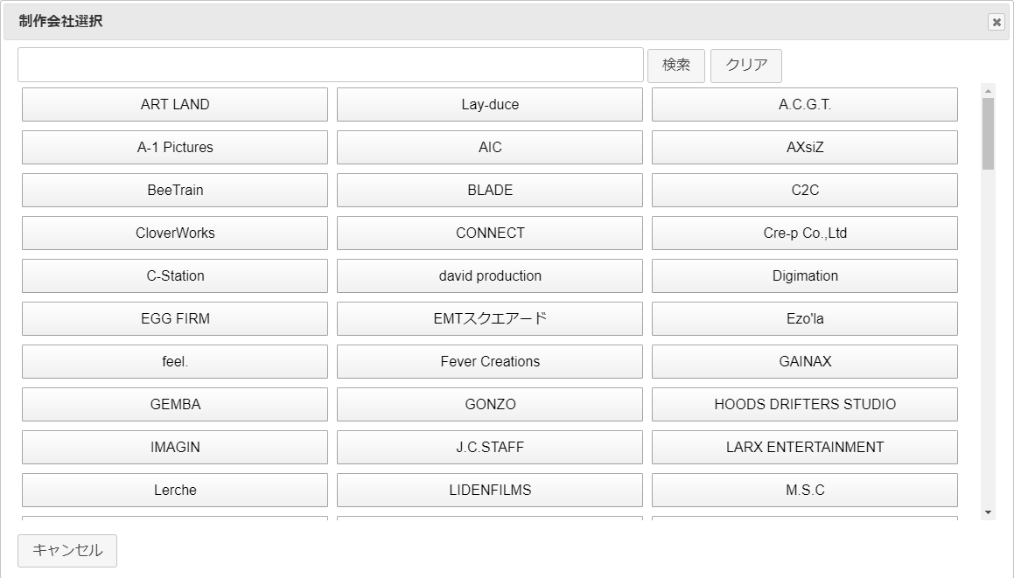
 |  | [3] | モーダル領域
 |  |  | 領域説明： | 検索キーワードをもとに登録情報をモーダルで表示する。モーダルオープン時は全検索を行う。
 |  |  |  | 表示されたボタンをクリックすることで、アニメ情報 新規登録情報入力領域にデータを渡す。
 |  |  |  | 制作会社、スタッフ役割、スタッフ名をモーダル領域で表示可能。

 |  |  | 要素名 |  | 説明
 |  |  | 検索キーワード入力欄 |  | 検索するキーワードを入力するテキストボックス。
 |  |  | 検索ボタン |  | 入力されたキーワードから登録情報を検索する。検索結果は選択ボタンとして表示。
 |  |  | クリアボタン |  | 入力欄を空欄にして、全検索を行う。
 |  |  | 選択ボタン |  | フォーム画面にデータを渡し、モーダルを閉じる。
 |  |  | キャンセルボタン |  | モーダルを閉じる。

